H28チラシ案
クルーズ船「銀河」で親子体験クルーズ～海と日本プロジェクト～

客船「銀河」による親子体験クルーズを開催します。
この機会にぜひ、船上でのひとときを過ごしてみてはいかがでしょうか。

対象 | 小学生とその保護者（１グループにつき５名まで可）

日時 | 平成28年8月 21日（日）
 | 1回目 10：00～11：30 | 150名程度募集
 | 2回目 13：00～14：30 |  | 〃
 | 3回目 15：30～17：00 | 100名程度募集

集 合 場 所 | 中央桟橋ターミナル１階乗船受付（各便出航の30分前）
 | 乗船開始（出航15分前）

運航内容 | 呉港内の遊覧（大和波止場発着）

 | ※行程は、気象・海象などにより変更（中止）となる場合があります。

参加費用 | 無料
 | ※船内での飲み物は各自負担となります。
 | お食事のご用意はございません。

船内イベント | 港に関する講座
 | 臨海工業地帯など説明
 | 「銀河」操舵室見学
 | 救命胴衣の着脱体験
 | 記念撮影（船長服の貸し出しあり）

※「銀河」の詳細はホームページ（http://ginga-cruise.com/）をご覧ください。

申込方法 | 電話予約
申込先 | 銀河予約センター TEL 082-255-3344 受付時間 午前9時～午後7時
受付期間 | 7月9日（土）～8月5日（金）
 | ※満席の場合、抽選とさせていただく場合があります。
 | 当選の発表は、発送をもってかえさせていただきます。

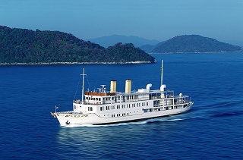
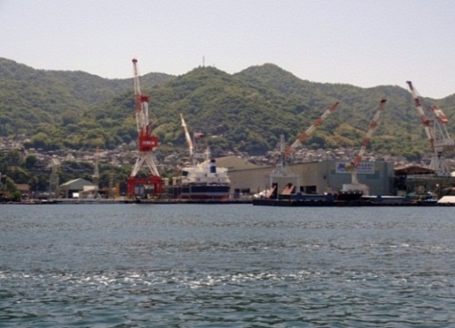

瀬戸内海を航行する「銀河」
海から見た呉港の工場群

主 催 ： 呉港振興会 共催 ： 呉市 後 援 ： 国土交通省中国地方整備局 中国運輸局呉海事事務所 呉海上保安部 呉工業高等専門学校

このイベントは、海と日本プロジェクトの一環で実施しています

